バグ報告書
No.1 | 事象 | 対応内容 | ステータス | 発見者
場所
カート | 在庫以上いれると＜<br> |  | 完了

No.2 | 事象 | 対応内容 | ステータス | 発見者
場所
ユーザー登録確認 | 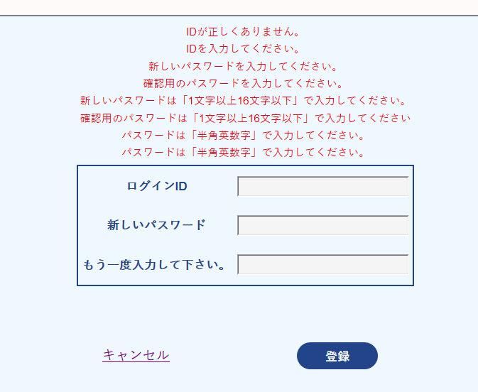 登録→エラー キャンセル→ログイン画面エラー | 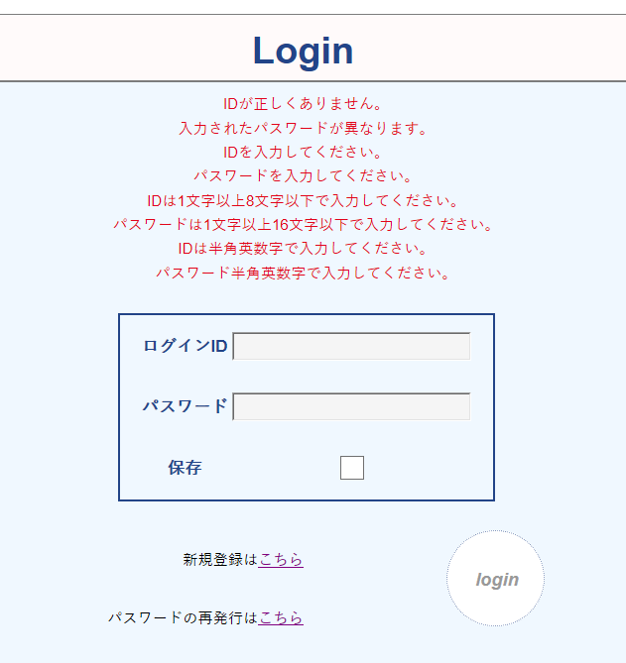 | 完了

No.3 | 事象 | 対応内容 | ステータス | 発見者
場所
ユーザー登録確認 | 確認画面からログイン画面に戻れる |  | 完了

No.4 | 事象 | 対応内容 | ステータス | 発見者
場所
ユーザー登録 パスワード変更 | 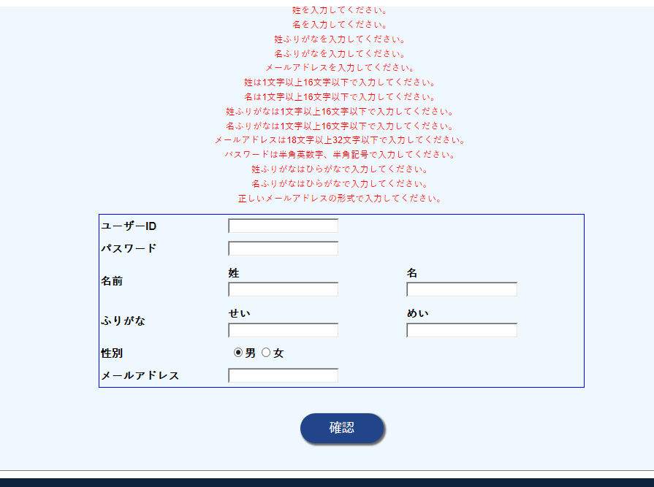 ログイン画面に戻れない |  | 完了

No.5 | 事象 | 対応内容 | ステータス | 発見者
場所
ユーザー登録確認 | キャンセルで戻るとエラー |  | 完了

No.6 | 事象 | 対応内容 | ステータス | 発見者
場所
ユーザー登録 | 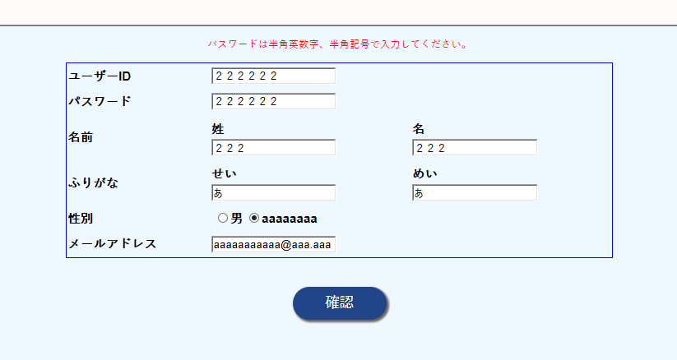 ログインIDが弾かれない |  | 完了

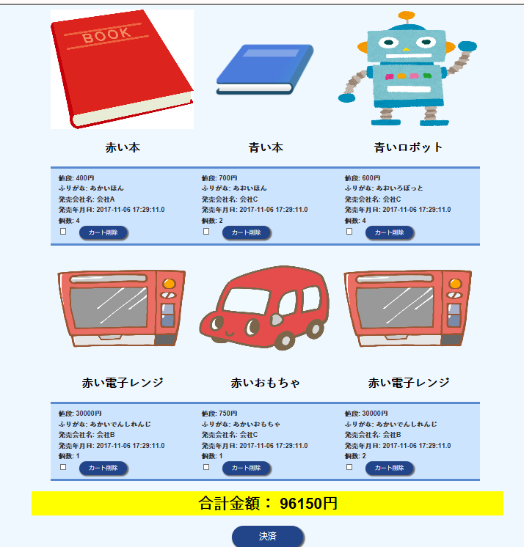
No.7 | 事象 | 対応内容 | ステータス | 発見者
場所
カート | 未ログイン時→カートに入れる ログイン時→カート情報引継ぎ ログアウト→カート追加 ログイン→カート確認 |  | 完了

No.8 | 事象 | 対応内容 | ステータス | 発見者
場所
検索結果 | 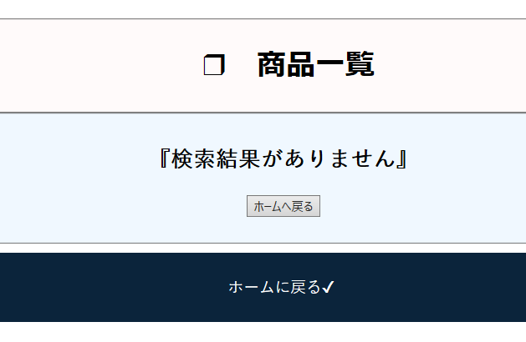 同じボタンが２つ |  | 完了

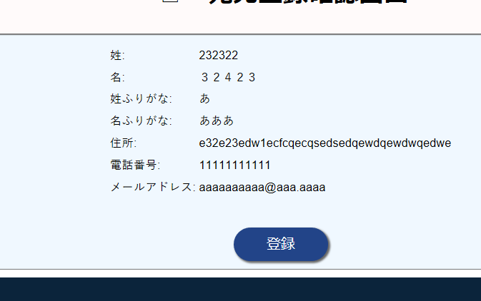
No.9 | 事象 | 対応内容 | ステータス | 発見者
場所
宛先登録 | 全角が入力できる |  | 完了

No.10 | 事象 | 対応内容 | ステータス | 発見者
場所
宛先情報選択画面 | 宛先が登録されていなくても決済可能。 |  | 完了 | 秋元

No.11 | 事象 | 対応内容 | ステータス | 発見者
場所
全画面 | タイトルが「ホーム画面」になっている。 |  | 完了 | 秋元

No.12 | 事象 | 対応内容 | ステータス | 発見者
場所
検索機能 | 「')#」と入力して検索をかけると、選択されたカテゴリーの商品すべて表示される。 また、ページャーが機能しなくなる。 |  | 完了 | 秋元

No.13 | 事象 | 対応内容 | ステータス | 発見者
場所
カート決済 | カートに商品Aをいれてからログアウトしてまたカートに商品Aを入れると商品がダブる。さらに一方の数を増やすと両方ふえる。 | おなじ商品がカートにあるかsql文で調べて、あれば数をたすｓｑｌ文を実行するようにする。 | 完了 | 細部

No.14 | 事象 | 対応内容 | ステータス | 発見者
場所
マイページ | 管理者でログイン状態で、特定の操作を行った後、HOMEに戻ってからのマイページにいこうとするとページが二重になってしまう。 いろいろやってみましたがどの動作からなのかは断定できませんでした。 |  | 完了 | 丸山

